Estadísticas
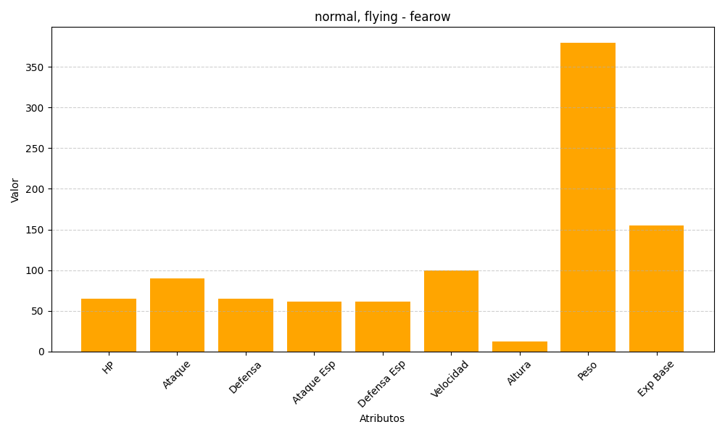
ID | Nombre | Tipo | HP | Ataque | Defensa | Ataque Especial | Defensa Especial | Velocidad | Altura | Peso | Experiencia Base
22 | fearow | normal, flying | 65 | 90 | 65 | 61 | 61 | 100 | 12 | 380 | 155

